基本
「高ストレス者割合」の部署間比較：

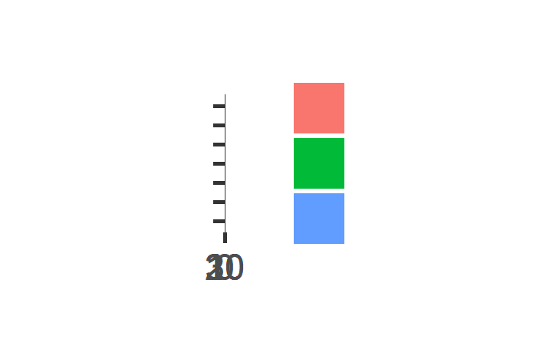
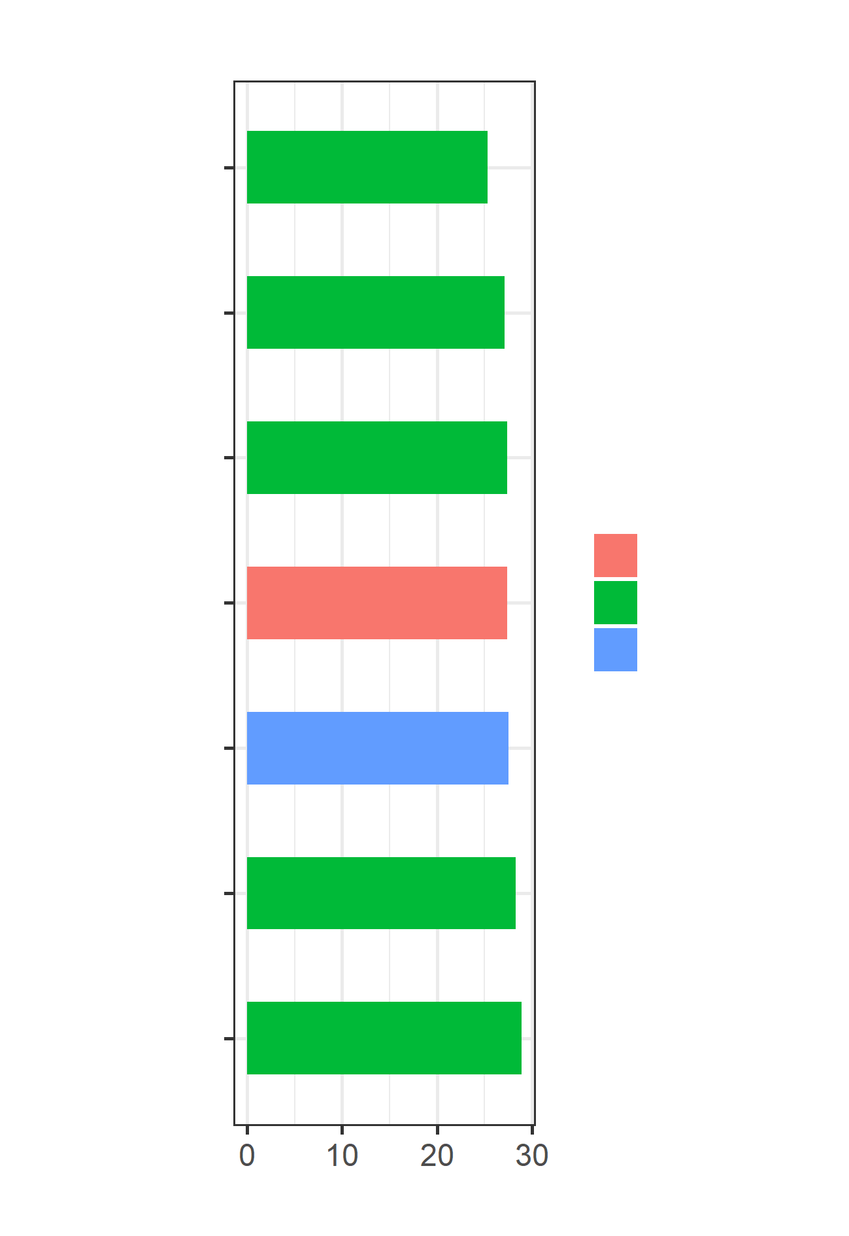
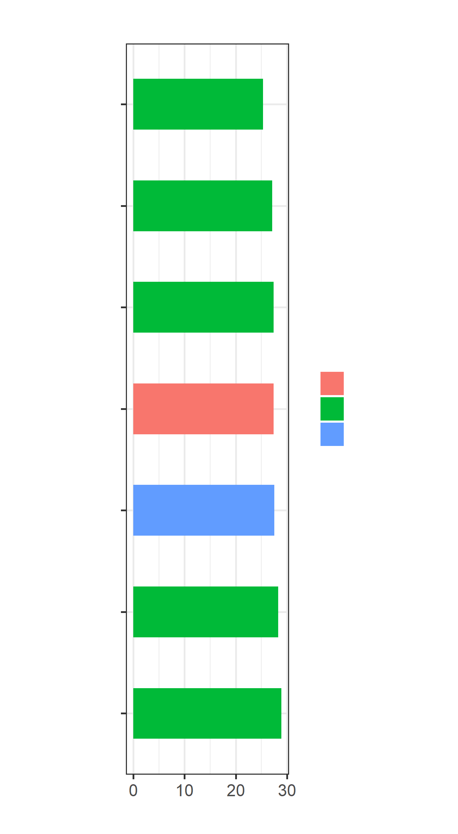
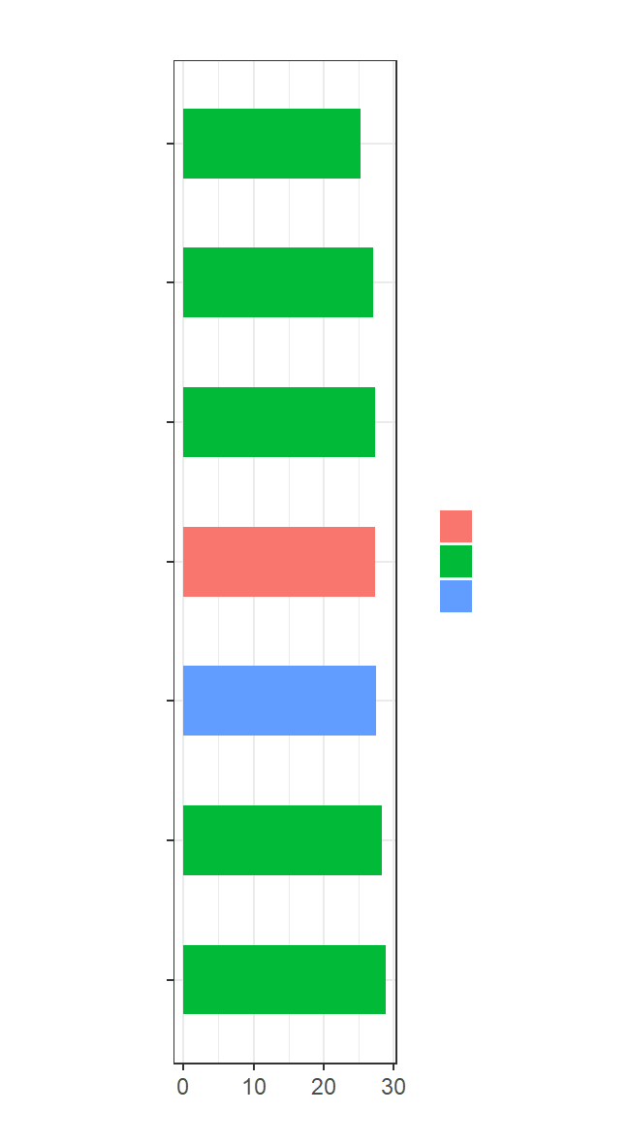
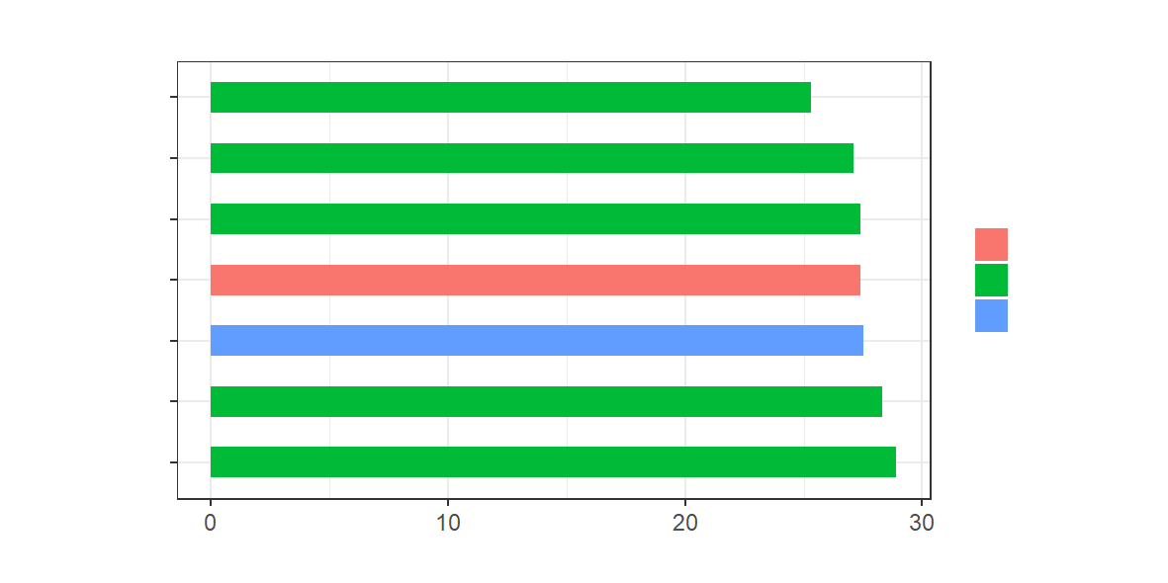
部署 | color_this | 平均値
他5 | 他の部署 | 28.9
他4 | 他の部署 | 28.3
管理本部 | 対象 | 27.5
他3 | 他の部署 | 27.4
事業場平均 | 事業場平均 | 27.4
他2 | 他の部署 | 27.1
他1 | 他の部署 | 25.3

